상품제안서
저면관수 식물키우기(인쇄상품)-방울토마토/강낭콩/허브바질/해바라기/봉선화 | 상품코드: S13137

 |  |  |  |  |  |  | 02-713-8555 | www.synergygift.co.kr
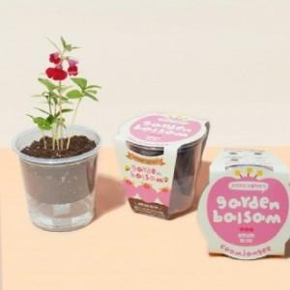 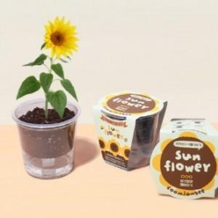 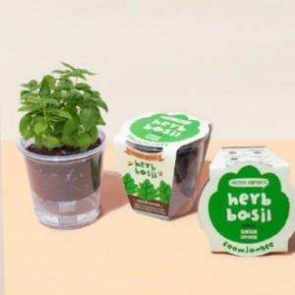

【상세/제작정보】

【인쇄/포장옵션】 | 실크, 스티커, 띠지인쇄 / 별도문의

【공급단가】 | 수량 | 500~ | 1,000~ | 3,000~ | 5,000~ | 10,000~
*VAT별도 | 봉선화 | 2,170원 | 2,090원 | 2,010원 | 1,930원 | 1,880원
 | 해바라기 | 2,170원 | 2,090원 | 2,010원 | 1,930원 | 1,880원
 | 허브바질 | 2,170원 | 2,090원 | 2,010원 | 1,930원 | 1,880원
 | 방울토마토 | 2,170원 | 2,090원 | 2,010원 | 1,930원 | 1,880원

【상품 URL】 | https://www.synergygift.co.kr:443/src/goods_detail.php?gdno=570

